Sheet1
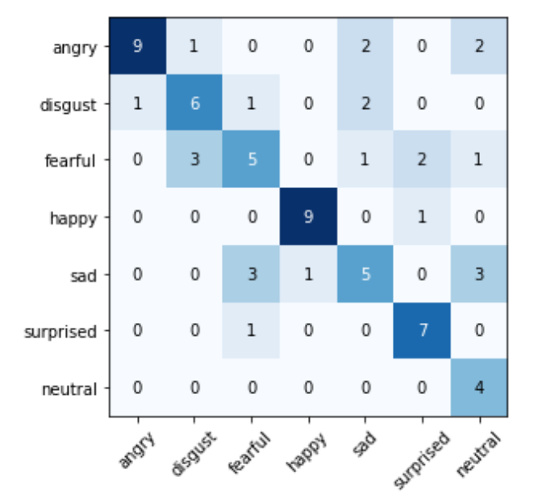
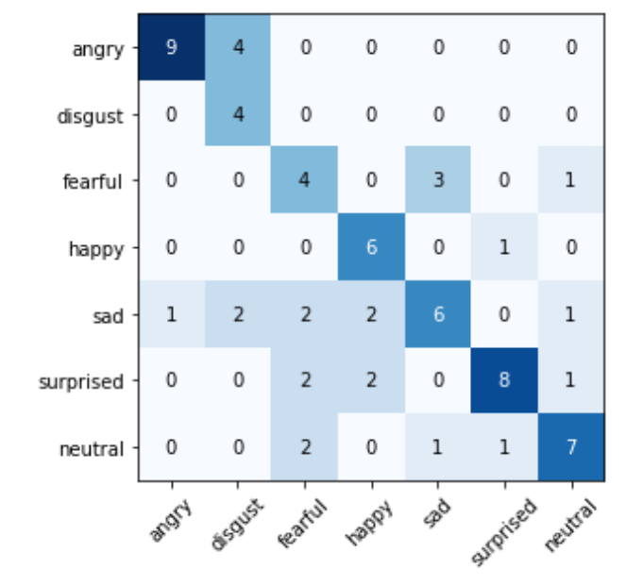
 | Train acc | Vali acc | Test acc | rand seed
deep_emotion-100-16-0.005.pt | 0.95868 | 0.68182 | 0.71
deep_emotion-100-16-0.001 | 0.99 | 0.63 | 0.64 |  | lr越小收敛越快
deep_emotion-100-8-0.001 | 0.98347 | 0.68182 | 0.69
deep_emotion-100-8-0.005 | 0.90083 | 0.77273 | 0.72 |  | 没那么过拟合
deep_emotion-100-4-0.005 |  |  |  |  | 不收敛
deep_emotion-100-4-0.001 | 0.98347 | 0.77273 | 0.62
deep_emotion-55-8-0.003 | 0.97521 | 0.72727 | 0.71 |  | lr越小收敛越快，但是也更容易过拟合
deep_emotion-55-8-0.003 | 0.92623 | 0.71429 | 0.67 | 100

Sheet2
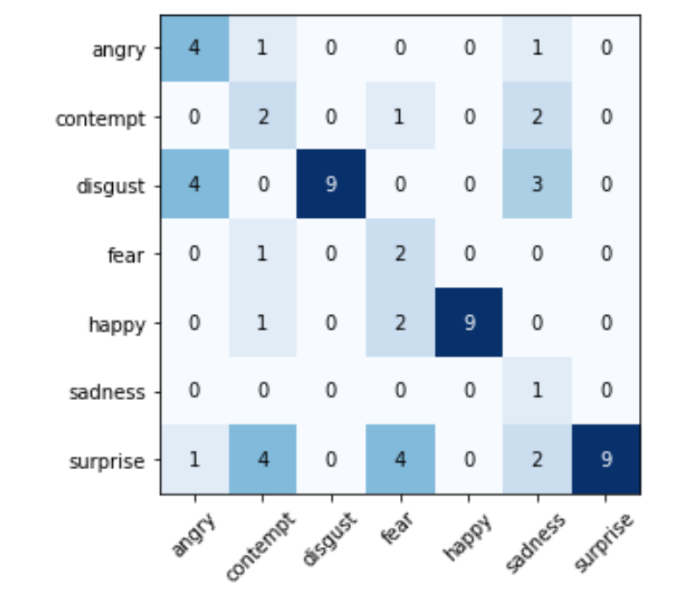
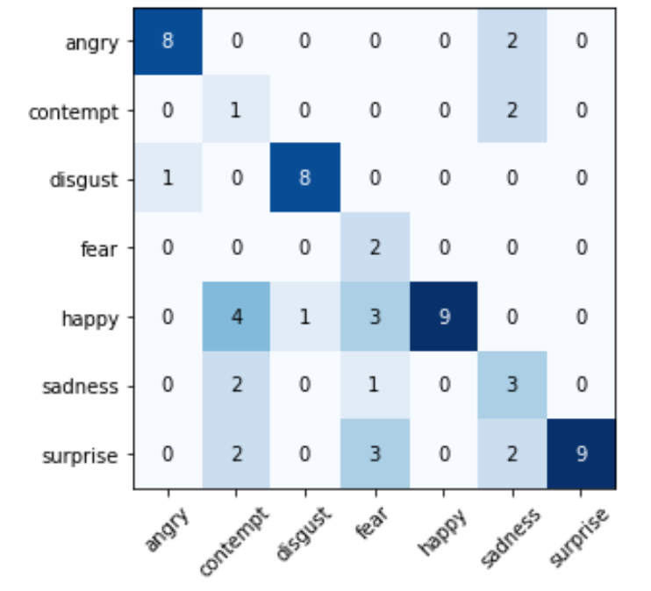
 | Train acc | Vali acc | Test acc | rand seed
deep_emotion-ckplus-55-8-0.003 | 0.98276 | 0.8125 | 0.67 |  | contempt和fear，sadness 效果很差
deep_emotion-ckplus-30-8-0.005 | 0.87931 | 0.6875 | 0.62 |  | disgust,happy, surprise 效果好
deep_emotion-ckplus-30-8-0.001 | 0.97414 | 0.65625 | 0.69
deep_emotion-ckplus-20-8-0.001 | 0.96983 | 0.6875 | 0.71 |  | epoch大于40效果就不好了
deep_emotion-ckplus-20-32-0.005 | 0.94828 | 0.71875 | 0.68
deep_emotion-ckplus-20-32-0.001 | 0.94397 | 0.6875 | 0.62 |  | 这次明显angry效果更好

